4 Tablica 2 - Graf 2
Tablica 2: Struktura članova OMF-a prema dobi i spolu |  |  |  |  |  |  |  |  |  |  |  |  |  |  |  |  |  | Srpanj 2018.
Table 2: Mandatory pension funds members age and sex structure |  |  |  |  |  |  |  |  |  |  |  |  |  |  |  |  |  | July 2018

 | Muškarci Male |  |  | Žene Female |  |  | Ukupno Total |  |  | Mjesečna promjena broja - muškarci Monthly change in number - Male |  |  | Mjesečna promjena broja - žene Monthly change in number - Female |  |  | Ukupna mjesečna promjena Total monthly change
Dob Age | Kategorije / Categories |  |  | Kategorije / Categories |  |  | Kategorije / Categories |  |  | Kategorije / Categories |  |  | Kategorije / Categories |  |  | Kategorije / Categories
 | A | B | C | A | B | C | A | B | C | A | B | C | A | B | C | A | B | C
≤ 18 | 4 | 2,520 | 5 | 5 | 1,552 | 2 | 9 | 4,072 | 7 | -1 | -182 | 1 | 2 | -85 | 0 | 12.50% | -6.15% | 16.67%
19 - 24 | 261 | 95,193 | 122 | 164 | 77,829 | 93 | 425 | 173,022 | 215 | 1 | -229 | -2 | -1 | -381 | -3 | 0.00% | -0.35% | -2.27%
25 - 29 | 426 | 120,253 | 75 | 305 | 112,829 | 98 | 731 | 233,082 | 173 | 1 | -129 | 7 | -3 | -17 | 1 | -0.27% | -0.06% | 4.85%
30 - 34 | 794 | 145,175 | 67 | 420 | 137,838 | 56 | 1,214 | 283,013 | 123 | 1 | -266 | 1 | 3 | -389 | 0 | 0.33% | -0.23% | 0.82%
35 - 39 | 884 | 156,100 | 70 | 385 | 147,288 | 82 | 1,269 | 303,388 | 152 | 2 | 54 | -4 | 4 | 80 | 1 | 0.48% | 0.04% | -1.94%
40 - 44 | 778 | 140,856 | 81 | 396 | 138,114 | 85 | 1,174 | 278,970 | 166 | 14 | 627 | 4 | 1 | 307 | -2 | 1.29% | 0.34% | 1.22%
45 - 49 | 523 | 117,336 | 109 | 267 | 123,768 | 97 | 790 | 241,104 | 206 | 2 | 329 | 1 | 4 | 293 | 1 | 0.77% | 0.26% | 0.98%
50 - 54 | 316 | 111,401 | 133 | 159 | 116,222 | 190 | 475 | 227,623 | 323 | 4 | 139 | -2 | -1 | 225 | -4 | 0.64% | 0.16% | -1.82%
55 - 59 | 0 | 56,053 | 244 | 0 | 44,784 | 8,304 | 0 | 100,837 | 8,548 | -5 | 1,188 | 0 | 0 | 612 | 678 | -100.00% | 1.82% | 8.61%
60 - 64 | 0 | 14 | 12,306 | 0 | 1 | 7,889 | 0 | 15 | 20,195 | 0 | -385 | 526 | 0 | 0 | 148 |  | -96.25% | 3.45%
≥ 65 | 0 | 1 | 473 | 0 | 0 | 287 | 0 | 1 | 760 | 0 | 0 | 26 | 0 | 0 | 13 |  | 0.00% | 5.41%
Ukupno Total | 3,986 | 944,902 | 13,685 | 2,101 | 900,225 | 17,183 | 6,087 | 1,845,127 | 30,868 | 19 | 1,146 | 558 | 9 | 645 | 833 | 0.46% | 0.10% | 4.72%
Sveukupno Total | 962,573 |  |  | 919,509 |  |  | 1,882,082 |  |  | 1,723 |  |  | 1,487 |  |  | 0.17%
Izvor / Source: Regos

Grafikon 2: Dobna i spolna struktura članova OMF-a po kategorijama fondova (A, B i C) |  |  |  |  |  |  |  |  |  |  |  |  | Srpanj 2018.
Chart 2: OMF members age and sex structure by funds categories (A, B and C) |  |  |  |  |  |  |  |  |  |  |  |  | July 2018

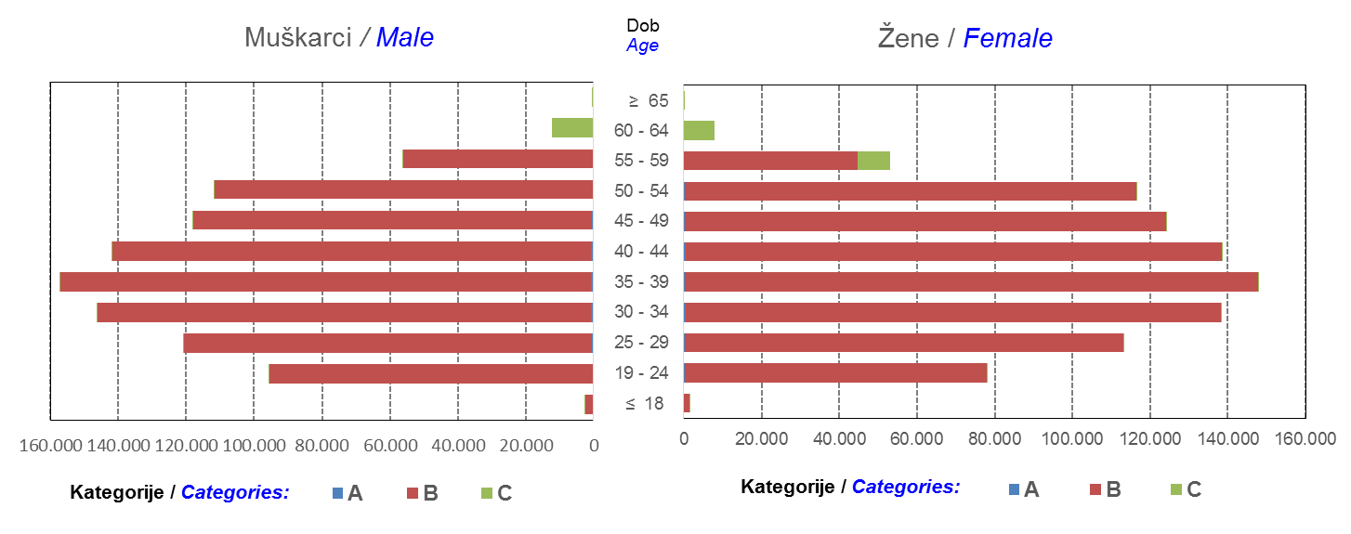

Izvor / Source: Regos
Sadržaj / Contents
 |  |  |  |  |  |  |  |  |  |  |  |  |  |  |  |  |  | stranica/page 4

8 Tablica 9 - Graf 3,4
Tablica 9: Neto imovina OMF-ova |  |  |  |  |  | Srpanj 2018.
Table 9: OMFs' net assets |  |  |  |  |  | July 2018
 |  |  |  | u tisućama kuna / in thousand HRK
Obvezni mirovinski fond Mandatory pension fund | Neto imovina OMF-ova / OMFs' net assets
 | Srpanj 2018. |  | Lipanj 2018. |  | Promjena
 | July 2018 |  | June 2018 |  | Change
 | Iznos | Udjel | Iznos | Udjel | U iznosu | Relativna
 | Amount | Share | Amount | Share | Amount | Relative
AZ OMF kategorije A | 285,167 | 0.30% | 281,390 | 0.30% | 3,777 | 1.34%
AZ OMF kategorije B | 35,063,816 | 36.38% | 34,539,568 | 36.38% | 524,248 | 1.52%
AZ OMF kategorije C | 1,761,512 | 1.83% | 1,727,112 | 1.82% | 34,400 | 1.99%
Svi AZ OMF / All AZ OMF | 37,110,495 | 38.50% | 36,548,070 | 38.50% | 562,425 | 1.54%
Erste Plavi OMF kategorije A | 85,721 | 0.09% | 84,616 | 0.09% | 1,105 | 1.31%
Erste Plavi OMF kategorije B | 12,854,326 | 13.34% | 12,663,912 | 13.34% | 190,414 | 1.50%
Erste Plavi OMF kategorije C | 480,665 | 0.50% | 466,369 | 0.49% | 14,295 | 3.07%
Svi Erste Plavi OMF / All Erste Plavi OMF | 13,420,712 | 13.92% | 13,214,898 | 13.92% | 205,815 | 1.56%
PBZ/CO OMF kategorije A | 89,838 | 0.09% | 86,897 | 0.09% | 2,940 | 3.38%
PBZ/CO OMF kategorije B | 15,246,854 | 15.82% | 14,978,349 | 15.78% | 268,505 | 1.79%
PBZ/CO OMF kategorije C | 669,145 | 0.69% | 652,108 | 0.69% | 17,036 | 2.61%
Svi PBZ CO OMF / All PBZ CO OMF | 16,005,836 | 16.60% | 15,717,355 | 16.55% | 288,482 | 1.84%
Raiffeisen OMF kategorije A | 183,340 | 0.19% | 177,943 | 0.19% | 5,397 | 3.03%
Raiffeisen OMF kategorije B | 28,182,231 | 29.24% | 27,821,815 | 29.30% | 360,416 | 1.30%
Raiffeisen OMF kategorije C | 1,489,183 | 1.54% | 1,460,575 | 1.54% | 28,607 | 1.96%
Svi Raiffeisen OMF / All Raiffeisen OMF | 29,854,754 | 30.97% | 29,460,334 | 31.03% | 394,420 | 1.34%
Ukupno kategorija A / Total category A | 644,066 | 0.67% | 630,847 | 0.66% | 13,219 | 2.10%
Ukupno kategorija B / Total category B | 91,347,227 | 94.77% | 90,003,644 | 94.80% | 1,343,583 | 1.49%
Ukupno kategorija C / Total category C | 4,400,504 | 4.57% | 4,306,165 | 4.54% | 94,339 | 2.19%
Sveukupno / Total | 96,391,798 | 100.00% | 94,940,656 | 100.00% | 1,451,142 | 1.53%
Izvor / Source: HANFA

Grafikon 3: Udjeli društava za upravljanje OMF-ovima u ukupnoj neto imovini |  |  |  |  |  | Srpanj 2018.
Chart 3: OMFs' management companies share in total net assets |  |  |  |  |  | July 2018

Izvor / Source: HANFA

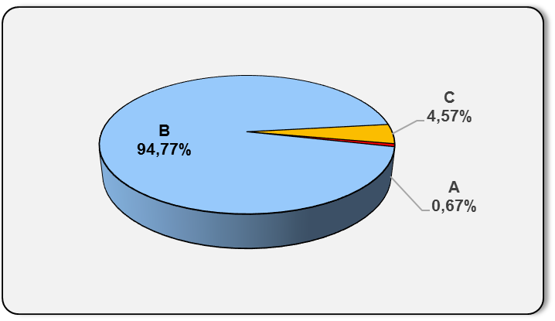
Grafikon 4: Udjeli kategorija A, B i C u ukupnoj neto imovini |  |  |  |  |  | Srpanj 2018.
Chart 4: Categories' A, B and C share in total net assets |  |  |  |  |  | July 2018

Izvor / Source: HANFA

Sadržaj / Contents
 |  |  |  |  |  | stranica / page 8

10 Graf 5.1, 5.2, 5.3
Grafikon 5.1: Vrijednosti obračunskih jedinica OMF-ova kategorije A | Srpanj 2018.
Chart 5.1: Values of category A OMFs' units of account | July 2018
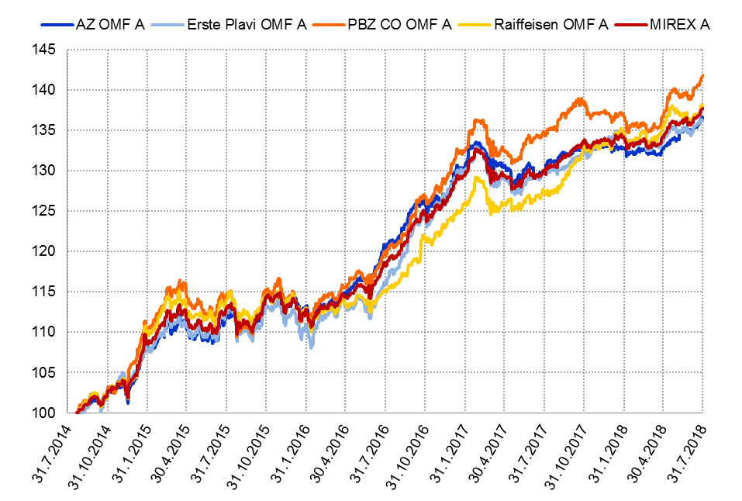

Izvor / Source: HANFA

Grafikon 5.2: Vrijednosti obračunskih jedinica OMF-ova kategorije B
Chart 5.2: Values of category B OMFs' units of account
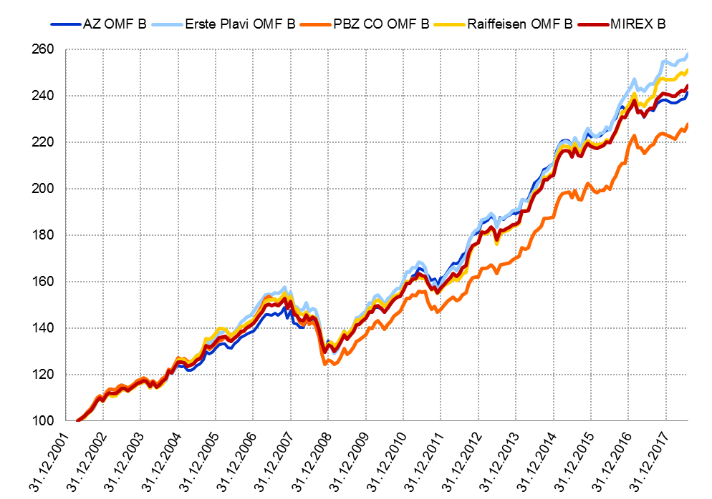

Izvor / Source: HANFA

Grafikon 5.3: Vrijednosti obračunskih jedinica OMF-ova kategorije C
Chart 5.3: Values of category C OMFs' units of account
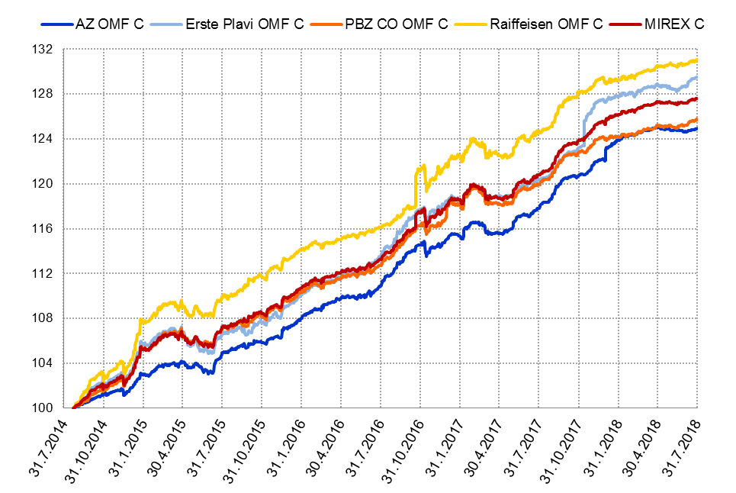

Izvor / Source: HANFA
Sadržaj / Contents
 | stranica / page 10

12 Tablica 13 - Graf 6
Tablica 13: Članstvo ODMF-ova1) |  |  |  |  |  |  |  |  | Srpanj 2018.
Table 13: ODMFs' Membership1) |  |  |  |  |  |  |  |  | July 2018

Članstvo / Membership | AZ benefit ODMF | AZ profit ODMF | Croatia osiguranje ODMF | Croatia osiguranje 1000 A ODMF | Croatia osiguranje 1000 C ODMF | Erste Plavi Expert ODMF | Erste Plavi Protect ODMF | Raiffeisen ODMF | Ukupno Total
Početak razdoblja Beginning of the period | 43,074 | 102,788 | 27,038 | 116 | 69 | 21,170 | 31,887 | 64,743 | 290,885
Udjel Share | 14.81% | 35.34% | 9.30% | 0.04% | 0.02% | 7.28% | 10.96% | 22.26% | 100.00%
Novi članovi New members | 501 | 309 | 175 | 19 | 49 | 120 | 273 | 499 | 1,945
Mirovina Retirement | 14 | 22 | 23 | 0 | 0 | 11 | 6 | 18 | 94
Smrt Death | 6 | 12 | 2 | 0 | 0 | 3 | 1 | 3 | 27
Ostalo Other | 167 | 121 | 0 | 0 | 0 | 30 | 297 | 145 | 760
Ukupan prestanak članstva Membership termination total | 187 | 155 | 25 | 0 | 0 | 44 | 304 | 166 | 881
Kraj razdoblja End of the period | 43,388 | 102,942 | 27,188 | 135 | 118 | 21,246 | 31,856 | 65,076 | 291,949
Udjel Share | 14.86% | 35.26% | 9.31% | 0.046% | 0.0404% | 7.28% | 10.91% | 22.29% | 100.00%
Izvor / Source: DMD-ovi / DMDs
1) Preliminarni podaci / Preliminary data

Grafikon 6: Udjel ODMFova u ukupnom broju članova |  |  |  |  |  |  |  |  | Srpanj 2018.
Chart 6: ODMFs' shares in total membership |  |  |  |  |  |  |  |  | July 2018
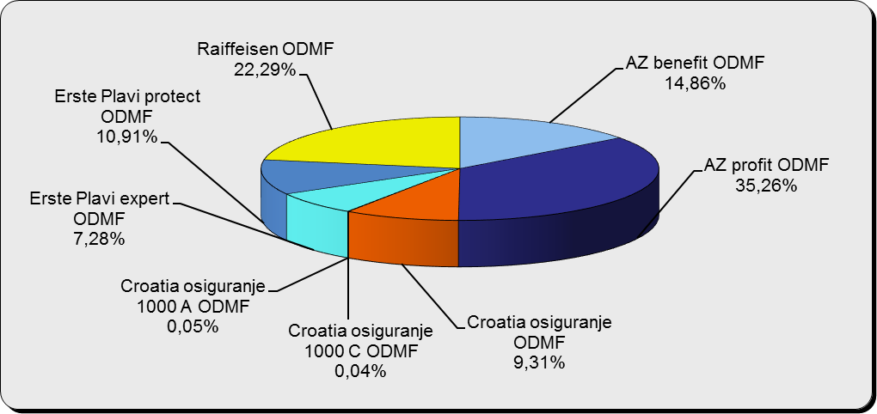

Izvor / Source: DMD-ovi / DMDs

Sadržaj / Contents

 |  |  |  |  |  |  |  |  | stranica / page 12

13 Tablica 14 - Graf 7
Tablica 14: Struktura članova ODMF-a prema dobi i spolu |  |  |  |  |  | KVARTALNI PODACI za: |  |  | LIPANJ 2018.
Table 14: Open voluntary pension funds members age and sex structure |  |  |  |  |  | QUARTERLY DATA for: |  |  | JUNE 2018

 |  | Lipanj 2018. |  |  | Ožujak 2018. |  | Kvartalna promjena Quarterly change
 |  | June 2018 |  |  | March 2018 |  | Brojčana / In number |  | Relativna Relative
Dob Age | Muškarci Male | Žene Female | Ukupno Total | Muškarci Male | Žene Female | Ukupno Total | Muškarci Male | Žene Female | Ukupno Total
≤ 18 | 881 | 820 | 1,701 | 890 | 825 | 1,715 | -9 | -5 | -0.82%
19 - 24 | 4,248 | 2,479 | 6,727 | 4,095 | 2,390 | 6,485 | 153 | 89 | 3.73%
25 - 29 | 10,713 | 6,991 | 17,704 | 10,946 | 7,150 | 18,096 | -233 | -159 | -2.17%
30 - 34 | 19,035 | 13,835 | 32,870 | 19,419 | 14,129 | 33,548 | -384 | -294 | -2.02%
35 - 39 | 22,752 | 18,432 | 41,184 | 22,924 | 18,563 | 41,487 | -172 | -131 | -0.73%
40 - 44 | 22,238 | 20,224 | 42,462 | 22,320 | 20,228 | 42,548 | -82 | -4 | -0.20%
45 - 49 | 20,109 | 21,093 | 41,202 | 20,048 | 21,047 | 41,095 | 61 | 46 | 0.26%
50 - 59 | 31,591 | 34,643 | 66,234 | 31,517 | 34,477 | 65,994 | 74 | 166 | 0.36%
60 - 69 | 14,191 | 15,958 | 30,149 | 14,112 | 15,639 | 29,751 | 79 | 319 | 1.34%
70 - 84 | 3,994 | 5,885 | 9,879 | 3852 | 5547 | 9,399 | 142 | 338 | 5.11%
≥ 85 | 289 | 442 | 731 | 260 | 412 | 672 | 29 | 30 | 8.78%
Ukupno Total | 150,041 | 140,802 | 290,843 | 150,383 | 140,407 | 290,790 | -342 | 395 | 0.02%
Izvor / Source: DMD-ovi / DMDs

Grafikon 7: Dobna i spolna struktura članova ODMF-a na dan 30. lipnja 2018.
Chart 7: ODMF members age and sex structure as at 30 June 2018

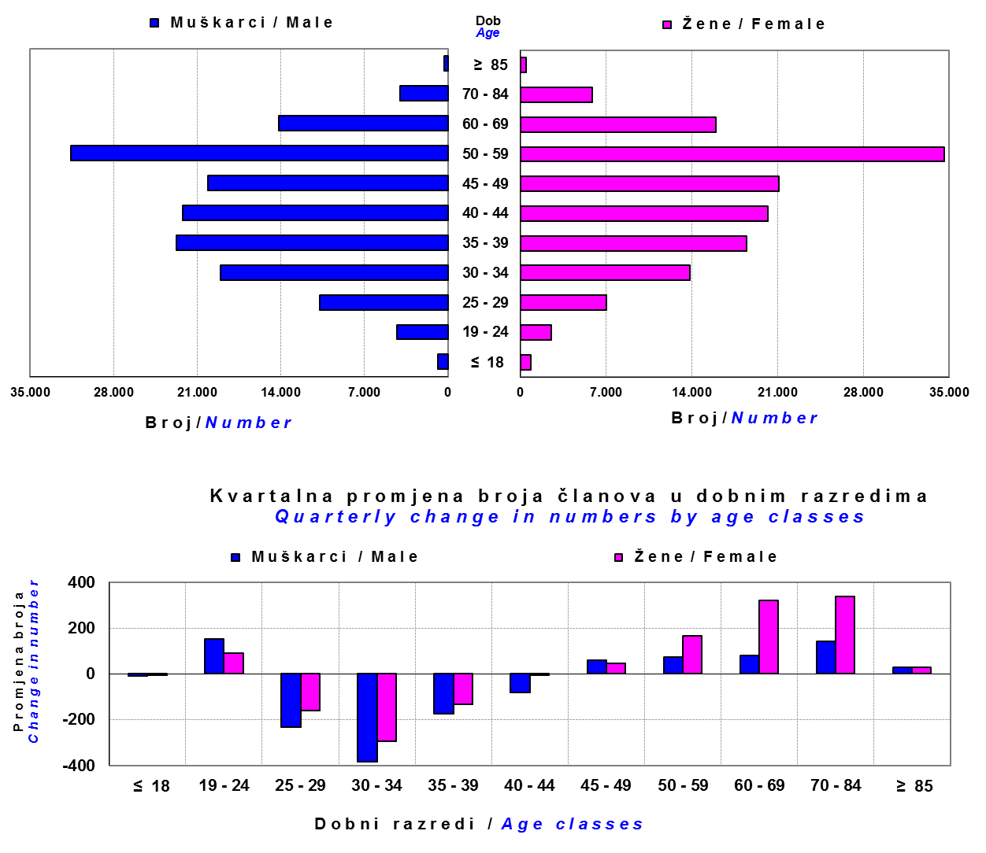

Izvor / Source: DMD-ovi / DMDs

Sadržaj / Contents

 |  |  |  |  |  |  |  |  | stranica/page 13

14 Tablica 15 - Graf 8
Tablica 15: Bruto mirovinski doprinosi uplaćeni ODMF-ovima1) |  |  |  |  | Srpanj 2018.
Table 15: Gross pension contributions paid to ODMFs1) |  |  |  |  | July 2018

 |  |  |  | u tisućama kuna / in thousand HRK
...
Raiffeisen ODMF | 9,942 | 8,199 | 21.26% | 1,316,962 | 0.76%
Ukupno / Total | 38,479 | 34,407 | 11.83% | 4,390,454 | 0.88%
Izvor / Source: DMD-ovi / DMDs
1) Bruto doprinosi jednaki su ukupno uplaćenim doprinosima članova dobrovoljnih mirovinskih fondova, prije odbitka naknade DMD-ova od uplaćenih doprinosa.
1) Gross contribution is a contribution paid in by members of a voluntary pension fund which includes DMDs' entry fee.
2) U ukupnim uplatama iskazana su i uplaćena sredstva državnog poticaja.
2) Total net contributions include state subsidies.

Grafikon 8: Mjesečna promjena bruto mirovinskih doprinosa uplaćenih ODMF-ovima |  |  |  |  | Srpanj 2018.
Chart 8: Monthly change of gross pension contributions paid to ODMFs |  |  |  |  | July 2018
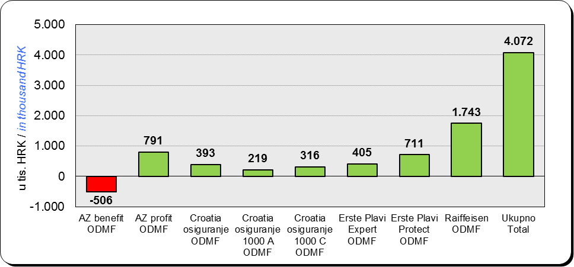

Izvor / Source: DMD-ovi / DMDs

Sadržaj / Contents
...

15 Tablica 16 - Graf 9,10
...
Izvor /Source: HANFA

Grafikon 10: Mjesečna promjena neto imovine ODMF-ova | Srpanj 2018.
Chart 10: ODMFs net assets monthly change | July 2018
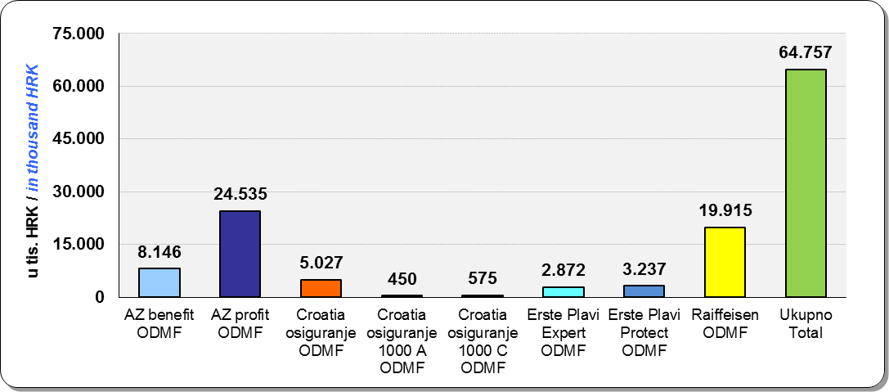

Izvor /Source: HANFA

Sadržaj / Contents
 | stranica / page 15

19 Tablica 20 - Graf 11
...
 |  | Lipanj 2018. |  |  | Ožujak 2018. |  | Kvartalna promjena Quarterly change
60 - 69 | 1,436 | 794 | 2,230 | 1,439 | 779 | 2,218 | -3 | 15 | 0.54%
70 - 84 | 120 | 31 | 151 | 114 | 31 | 145 | 6 | 0 | 4.14%
≥ 85 | 0 | 1 | 1 | 0 | 1 | 1 | 0 | 0 | 0.00%
Ukupno Total | 16,074 | 14,366 | 30,440 | 15,953 | 14,337 | 30,290 | 121 | 29 | 0.50%
Izvor / Source: DMD-ovi / DMDs

Grafikon 11: Dobna i spolna struktura članova ZDMF- ova na dan 30. lipnja 2018.
Chart 11: ZDMF members age and sex structure as at 30 June 2018

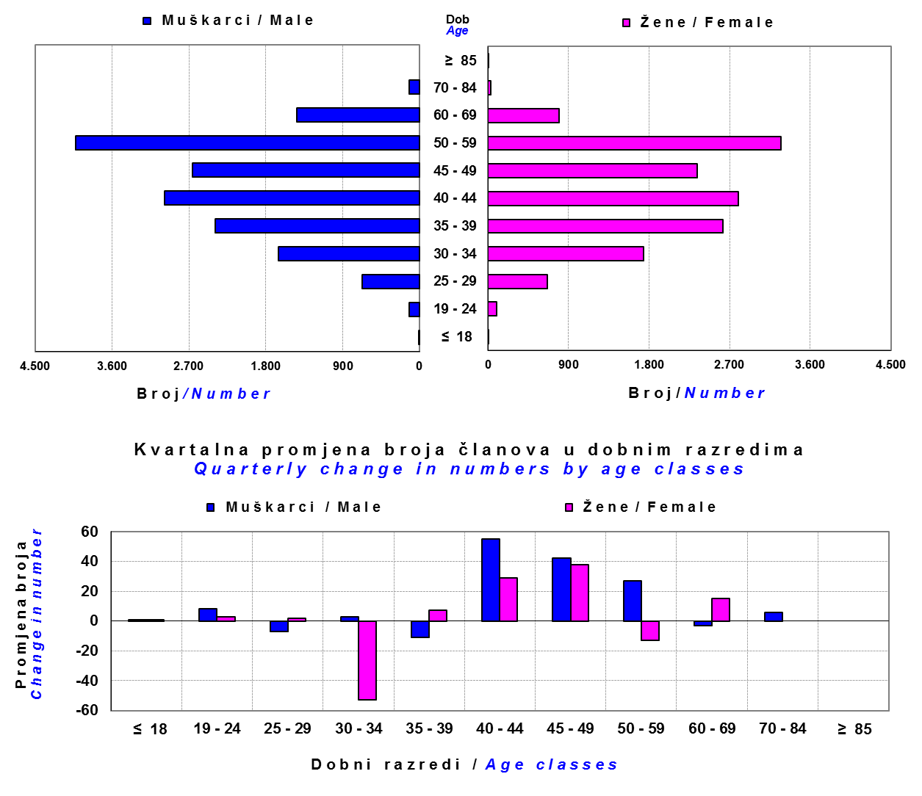

Izvor / Source: DMD-ovi / DMDs

Sadržaj / Contents

 |  |  |  |  |  |  |  |  | stranica / page 19

20 Tablica 21 - Graf 12
...
Dobrovoljno mirovinsko društvo Voluntary pension fund management company | Zatvoreni dobrovoljni mirovinski fond Closed voluntary pension fund | Cijene udjela ZDMF-ova ZDMFs' unit prices | Prinosi ZDMF-ova / ZDMFs' rates of return
Izvor / Source: HANFA

Napomena: Fondovi POŠTA ZDMF i POLICIJSKI ZDMF su upisani u registar dobrovoljnih mirovinskih fondova u svibnju 2018., ali još nisu počeli s radom.
Note: The funds POŠTA ZDMF and POLICIJSKI ZDMF were registered in the register of voluntary pension funds in May 2018 but have not yet begun work.

Grafikon 12: Mjesečni prinosi ZDMF-ova |  |  |  | Srpanj 2018.
Chart 12: ZDMF monthly rates of return |  |  |  | July 2018
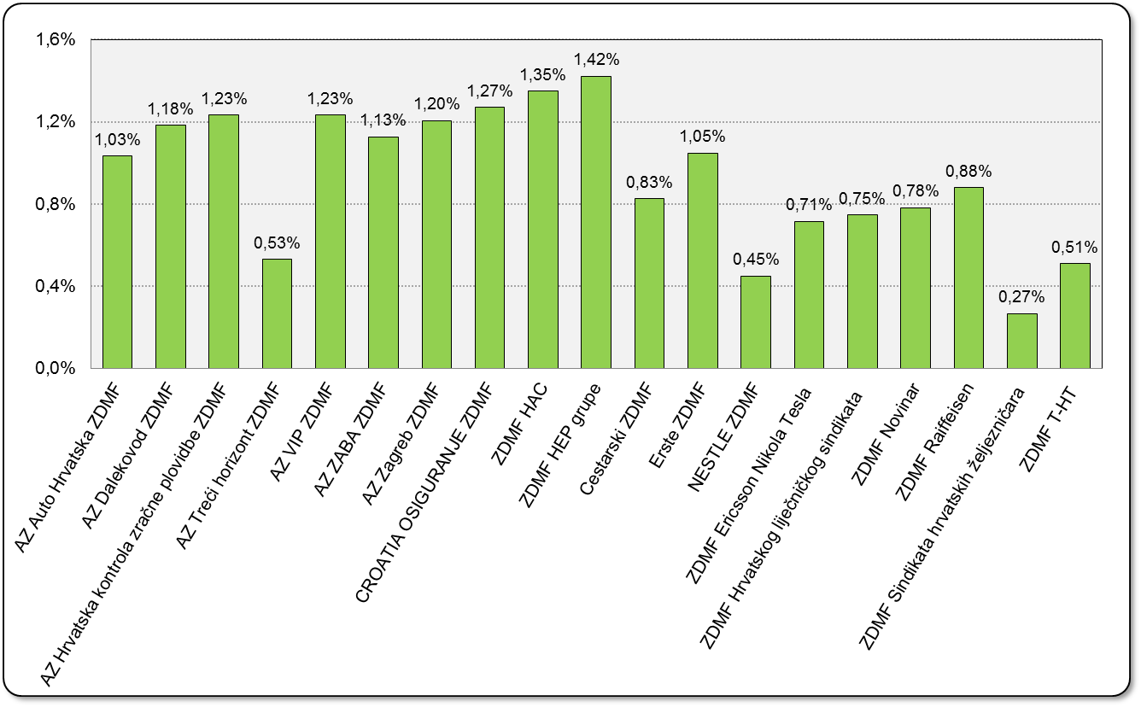

Izvor / Source: HANFA

Sadržaj / Contents

 |  |  |  | stranica / page 20

21 Tablica 22,23 - Graf 13,14
...
 |  |  | Izvor / Source: HANFA

Tablica 23: Broj korisnika i broj ugovora u zadnjih godinu dana |  |  | Grafikon 14: Broj korisnika i broj ugovora u zadnjih godinu dana | Kvartalni podaci Quarterly data
Table 23: Number of pensioners and contracts over the past year |  |  | Chart 14: Number of pensioners and contracts over the past year
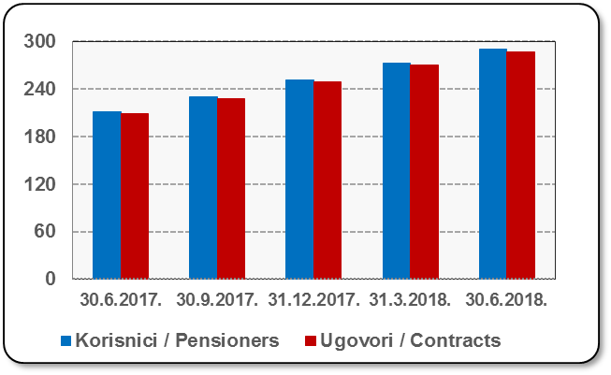
Mjesec Month | Korisnici Pensioners | Ugovori Contracts
30.6.2017. | 211 | 209
30.9.2017. | 230 | 228
31.12.2017. | 251 | 249
31.3.2018. | 272 | 270
30.6.2018. | 290 | 287
Izvor / Source: HANFA

 |  |  | Izvor / Source: HANFA

Sadržaj / Contents
...

22 Tablica 24,25 - Graf 15,16
...
 |  |  | Izvor / Source: HANFA

Tablica 25: Broj korisnika i broj ugovora u zadnjih godinu dana |  |  | Grafikon 16: Broj korisnika i broj ugovora u zadnjih godinu dana | Kvartalni podaci Quarterly data
Table 25: Number of pensioners and contracts over the past year |  |  | Chart 16: Number of pensioners and contracts over the past year
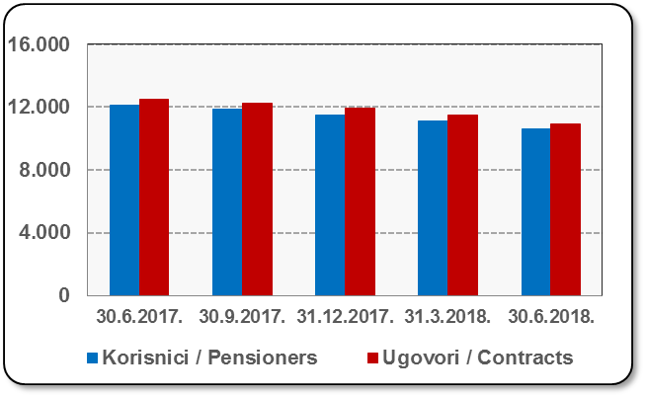
Mjesec Month | Korisnici Pensioners | Ugovori Contracts
30.6.2017. | 12,098 | 12,525
30.9.2017. | 11,842 | 12,255
31.12.2017. | 11,521 | 11,909
31.3.2018. | 11,104 | 11,464
30.6.2018. | 10,609 | 10,932
Izvor / Source: HANFA

 |  |  | Izvor / Source: HANFA

Sadržaj / Contents
...

24 Tablica 27 - Graf 17
...
 | * u tisućama kuna / in thousand HRK
23 | Životna osiguranja kod kojih osiguranik na sebe preuzima investicijski rizik Assurance/insurance linked with units of investment funds - unit-linked | 52,126 | 329,382 | 2,770 | 130,947
24 | Tontine Tontine | - | - | - | -
25 | Osiguranje s kapitalizacijom isplate Assurance with paid-up sum assured | - | - | - | -
 | UKUPNO (neživotna osiguranja, vrste 01 - 18) TOTAL (non-life insurance, lines 01 -18) | 5,497,769 | 4,301,650 | 2,377,067 | 1,861,897
 | UKUPNO (životna osiguranja, vrste 19 - 25) TOTAL (life assurance 19 - 25) | 1,492,499 | 1,949,138 | 36,626 | 1,376,283
 | UKUPNO / TOTAL | 6,990,268 | 6,250,788 | 2,413,693 | 3,238,180
Izvor / Source: HANFA

Grafikon 17: Udio bruto zaračunate premije po vrstama osiguranja
Chart 17: Gross Written Premium by Line of Insurance
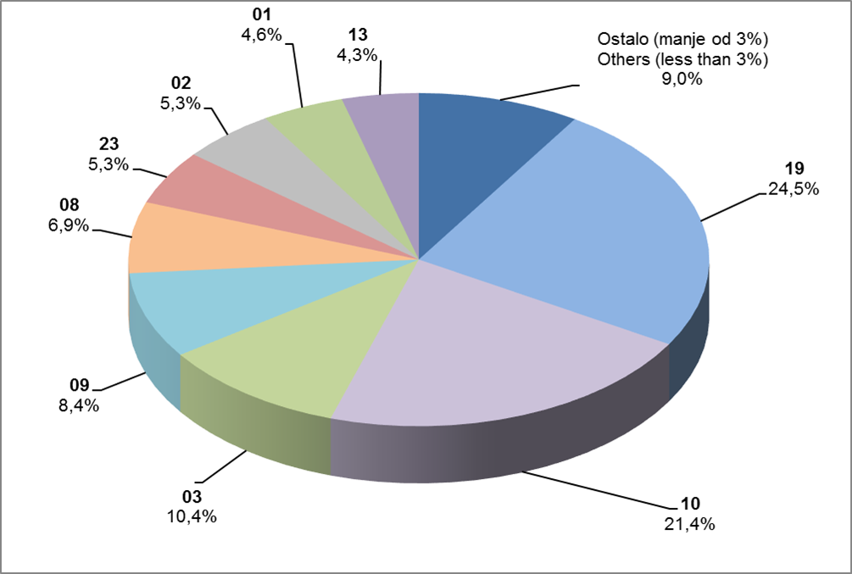

Izvor / Source: HANFA

Sadržaj / Contents
...

25 Graf 18
Grafikon 18: Udio zaračunate bruto premije i likvidiranih šteta po društvima za osiguranje po vrstama osiguranja za period od 1. siječnja do 31. srpnja 2018.
Chart 18: Share of written premium and claims settled per line of insurances for the period 1 January - 31 July 2018
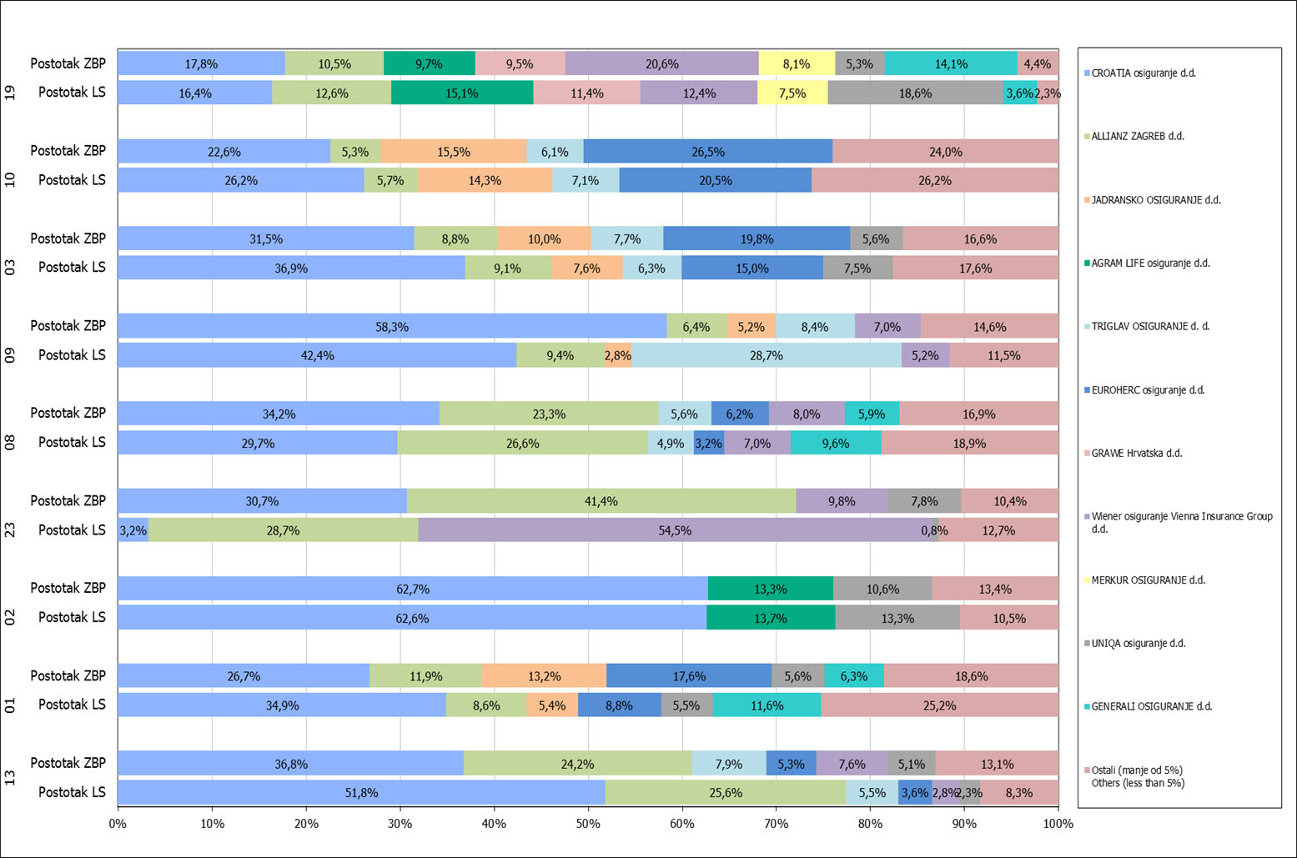

Izvor / Source: HANFA

Napomena: Grafikon prikazuje društva za osiguranje sa zaračunatom bruto premijom većom od 5% ukupne zaračunate bruto premije u promatranoj vrsti osiguranja.
Grafikon prikazuje samo vrste osiguranja sa zaračunatom bruto premijom većom od 3% ukupne zaračunate bruto premije tržišta osiguranja u RH.
Kratice ZBP i LŠ redom predstavljaju zaračunatu bruto premijiu i likvidirane štete

Note:The chart represents insurance companies with written premium greater then 5% of total written premium of the presented line of insurance.
Chart represents lines of insurance with written premium greater then 3% of total written premium of Croatian insurance market.
Abbreviations ZBP and LŠ stands for written premium and claims settled respectively.
...

